Summary
复借G卡

一、模型描述

样本定义 | 日更样本(60个观察日期)
Y定义 | 观察日30天内是否发起
DEV | 2023.08-2024.03
OOT | 2024.04-2024.05
建模样本量 | 6,000,000
样本逻辑 | 可经营、当前未逾期用户、重资产订单

全客群建模 |  |  |  |  | 老户次新客群建模 |  |  |  |  | 流失户客群建模
 | 样本总量 | 30天发起量 | 30天发起率 |  |  | 样本总量 | 30天发起量 | 30天发起率 |  |  | 样本总量 | 30天发起量 | 30天发起率
DEV | 4800000 | 847738 | 17.7% |  | DEV | 2078368 | 764427 | 36.8% |  | DEV | 5702870 | 263473 | 4.6%
OOT | 1200000 | 208875 | 17.4% |  | OOT | 486861 | 190543 | 39.1% |  | OOT | 2439880 | 112432 | 4.6%
DEV-OOS | 4800000 | 972596 | 20.3% |  | DEV-OOS | 2289470 | 872952 | 38.1% |  | DEV-OOS | 1124284 | 58107 | 5.2%
OOT-OOS | 1200000 | 232237 | 19.4% |  | OOT-OOS | 562091 | 212112 | 37.7% |  | OOT-OOS | 554411 | 29115 | 5.3%

二、重要变量

全客群建模
变量总数2405个，入模380个，前20个变量累计重要性83%
index | varname | desc | label | gain
0 | min_rsk_lmt_rate_3m_bt_ch | 近3个月现金贷最小额度使用率 | NEW_额度使用率 | 20.34%
1 | md_loan_3mth_offline_5m_s2lendall_click_avg_cnt | 近3个月订单成功前5mins第二步或全部借出平均点击次数 | 24埋点信息 | 12.46%
2 | d180_bsy_typ_bt_cash_apl_ord_cnt_all | 近180天_业务类型为重资产的发起订单数（所有业务类型口径统计） | 借款趋势信息 | 8.35%
3 | md_loan_3mth_offline_5m_loanuse_show_avg_cnt | 近3个月订单成功前5mins选择借款用途平均曝光次数 | 24埋点信息 | 7.43%
4 | d180_apl_ord_days_cnt_all | 近180天_订单发起天数(去重)（所有业务类型口径统计） | 借款趋势信息 | 4.85%
5 | cnt_avg_ord_span_30d | cnt_平均订单间隔_30d | NEW_趋势类变量 | 3.94%
6 | ord_apl_sum_prc_amt_90_180_day_rto | 近90天发起动支订单的动支总金额占最近180天的比例 | 9交易信息 | 3.93%
7 | rsk_lmt_rate_ch_1m_grt_0p5_rate_1m | 近1个月现金贷额度使用率超过0.5的占比 | NEW_额度使用率 | 3.09%
8 | cnt_other_info_cash_uid_recent_days_360 | 近360天其他信息为cash记录数 | 轻重资产类 | 2.09%
9 | max_amt_event_type_repay_recent_60 | 近60天还款金额最大值 | 轻重资产类 | 1.92%
10 | ord_apl_sum_prc_amt_360_day | 近360天发起动支订单的动支总金额总额 | 9交易信息 | 1.77%
11 | rsk_lmt_rate_ch_1m_grt_0p95_cnt_3m | 近3个月现金贷额度使用率超过0.95的次数 | NEW_额度使用率 | 1.77%
12 | ddf_mdl_max_dau_dt_90d | 最近90天内最近一次app活跃时间距评分日间隔（天） | 8活跃情况 | 1.76%
13 | rsk_lmt_rate_ch_1m_grt_0p2_cnt_6m | 近6个月现金贷额度使用率超过0.2的次数 | NEW_额度使用率 | 1.67%
14 | b_cur_ord_lmt_rat_v3 | 本次申请后的额度使用率 | 5授信信息 | 1.66%
15 | rsk_avl_lmt_ch_1m_les_500_cnt_1m | 近1个月现金贷额度使用率小于500的次数 | NEW_额度使用率 | 1.52%
16 | b_cur_ord_avb_lmt_v3 | 本次申请后的剩余额度 | 5授信信息 | 1.35%
17 | ddf_lst_app_str_tim_to_mdl_tim_sec | 最近一次app启动距评分日时长（秒） | 8活跃情况 | 1.34%
18 | max_amt_event_type_loan_recent_60 | 近60天借款金额最大值 | 轻重资产类 | 1.26%
19 | sum_avb_lmt_2m_v2 | 近2个月可用额度加总 | 5授信信息 | 1.10%

老户次新客群建模 |  |  |  |  |  | 流失户客群建模
变量总数2405个，入模339个，前20个变量累计重要性82% |  |  |  |  |  | 变量总数2405个，入模252个，前20个变量累计重要性87%
index | varname | desc | label | gain |  | index | varname | desc | label | gain
0 | d180_bsy_typ_bt_cash_apl_ord_cnt_all | 近180天_业务类型为重资产的发起订单数（所有业务类型口径统计） | 借款趋势信息 | 25.51% |  | 0 | ddf_mdl_max_dau_dt_90d | 最近90天内最近一次app活跃时间距评分日间隔（天） | 8活跃情况 | 33.74%
1 | cnt_avg_ord_span_30d | cnt_平均订单间隔_30d | NEW_趋势类变量 | 13.23% |  | 1 | ddf_lst_app_str_tim_to_mdl_tim_sec | 最近一次app启动距评分日时长（秒） | 8活跃情况 | 18.37%
2 | cnt_other_info_cash_uid_recent_days_360 | 近360天其他信息为cash记录数 | 轻重资产类 | 7.08% |  | 2 | min_rsk_lmt_rate_12m_bt_ch | 近12个月现金贷最小额度使用率 | NEW_额度使用率 | 5.14%
3 | d180_apl_ord_days_cnt_all | 近180天_订单发起天数(去重)（所有业务类型口径统计） | 借款趋势信息 | 6.42% |  | 3 | cnt_other_info_cash_uid_recent_days_360 | 近360天其他信息为cash记录数 | 轻重资产类 | 4.57%
4 | b_cur_ord_lmt_rat_v3 | 本次申请后的额度使用率 | 5授信信息 | 5.54% |  | 4 | ord_apl_fal_cnt_90_day | 近90天发起动支订单的失败次数 | 9交易信息 | 4.35%
5 | b_cur_ord_avb_lmt_v3 | 本次申请后的剩余额度 | 5授信信息 | 5.17% |  | 5 | d180_bsy_typ_bt_cash_apl_ord_cnt_all | 近180天_业务类型为重资产的发起订单数（所有业务类型口径统计） | 借款趋势信息 | 3.25%
6 | stg_pln_cnt_1m_ftr_rep | 当前未还款的分期计划数（未来近1个月应还分期计划） | 14未来还款压力 | 3.16% |  | 6 | als_m1_caon_allnum_max | 近1个月申请线上现金分期的次数(身份证和手机号查询取max) | 百融多头 | 3.13%
7 | rsk_lmt_rate_ch_1m_grt_0p95_rate_1m | 近1个月现金贷额度使用率超过0.95的占比 | NEW_额度使用率 | 1.52% |  | 7 | als_m1_m1_m3_id_nbank_oth_orgnum_rte | 按身份证号查询，近1个月_第1个月_3个月在非银机构-其他申请机构数的比例 | NEW_趋势类变量 | 1.76%
8 | max_amt_event_type_loan_recent_60 | 近60天借款金额最大值 | 轻重资产类 | 1.50% |  | 8 | min_rsk_lmt_rate_3m_bt_ch | 近3个月现金贷最小额度使用率 | NEW_额度使用率 | 1.76%
9 | ddf_lst_app_str_tim_to_mdl_tim_sec | 最近一次app启动距评分日时长（秒） | 8活跃情况 | 1.40% |  | 9 | min_rsk_avl_lmt_12m_bt_ch | 近12个月现金贷最小可用额度 | NEW_额度使用率 | 1.58%
10 | als_m1_caon_allnum_max | 近1个月申请线上现金分期的次数(身份证和手机号查询取max) | 百融多头 | 1.39% |  | 10 | his_30d_app_str_ctn_v2 | 近30天APP启动次数_v2 | 8活跃情况 | 1.30%
11 | used_rate_ch_grt_0p95_rate_1m_suc | 近1个月现金贷额度使用率超过0.95的占比(成功订单) | 额度使用率 | 1.29% |  | 11 | als_d15_m1_id_nbank_oth_allnum_rte | 按身份证号查询，近15天_1个月在非银机构-其他申请次数的比例 | NEW_趋势类变量 | 1.26%
12 | rsk_avl_lmt_ch_les_5000_cnt_12m | 近12个月现金贷额度使用率小于5000的次数 | 额度使用率 | 1.27% |  | 12 | d180_apl_ord_days_cnt_all | 近180天_订单发起天数(去重)（所有业务类型口径统计） | 借款趋势信息 | 1.11%
13 | md_loan_3mth_offline_5m_loanuse_show_avg_cnt | 近3个月订单成功前5mins选择借款用途平均曝光次数 | 24埋点信息 | 1.18% |  | 13 | als_m1_m1_m3_id_nbank_oth_allnum_rte | 按身份证号查询，近1个月_第1个月_3个月在非银机构-其他申请次数的比例 | NEW_趋势类变量 | 1.03%
14 | pst_ord_apl_suc_max_prc_amt_180_day | 近180天成功动支订单的最大动支总金额（复借订单） | 9交易信息 | 1.17% |  | 14 | avg_amt_recent_days_120 | 近120天金额平均值 | 轻重资产类 | 0.90%
15 | ord_apl_suc_avg_stg_num_360_day | 近360天成功动支订单的分期数_单次平均 | 9交易信息 | 1.04% |  | 15 | max_amt_event_type_loan_recent_60 | 近60天借款金额最大值 | 轻重资产类 | 0.80%
16 | cnt_min_ord_span_30d_60d | cnt_最小订单间隔_30d_60d | NEW_订单趋势类变量 | 1.03% |  | 16 | d7_apl_ord_days_cnt_all | 近7天_订单发起天数(去重)（所有业务类型口径统计） | 借款趋势信息 | 0.65%
17 | rsk_avl_lmt_dcp_rate | DCP可用额度占比(可用额度/授信额度) | NEW_额度使用率 | 0.98% |  | 17 | ord_apl_fal_cnt_his | 历史发起动支订单的失败次数 | 9交易信息 | 0.64%
18 | af_1y_inter_1m_count_down | 未来一年(间隔1个月)每月应还金额下降总次数 | 还款信息 | 0.96% |  | 18 | rsk_avl_lmt_ch_1m_les_500_cnt_12m | 近2个月现金贷额度使用率小于500的次数 | NEW_额度使用率 | 0.64%
19 | stg_pln_sum_prc_amt_1m_ftr_rep | 当前未还款的应还本金金额（未来近1个月应还分期计划） | 14未来还款压力 | 0.78% |  | 19 | fst_fal_ord_prc_amt | 首次失败动支订单应还本金金额 | 7首次动支信息 | 0.64%

三、变量筛选过程和模型参数

变量筛选过程

步骤 | 筛选方法 | 剩余变量个数
1 | 缺失率 0.95, 相关性 0.8，IV 0.005 | 2824
2 | 2023.09-2024.05日更样本PSI < 0.1 | 2405
3 | importance小于随机数的变量 | 504
4 | 全客群：importance为0的变量 | 380
 | 老户次新：importance为0的变量 | 339
 | 流失户：importance为0的变量 | 252

四、模型效果

1、每月效果（OOS）
（1）在OOT-OOS样本上老户次新户上全客群建模的KS 0.461，对比分客群建模KS 0.462差异不大，对比G卡V2 KS 0.428 提升3.3，对比G卡V4 KS 0.441 提升2
（2）在OOT-OOS样本上流失户上全客群建模的KS 0.588，对比分客群建模KS 0.594略好于全客群建模，对比G卡V2 KS 0.554 提升3.4，对比G卡V5 KS 0.576 提升1.2

全客群(E2/E3/B2)建模
整体效果
30天发起Y | KS | AUC
2023-08-31 | 0.597 | 0.878
2023-09-30 | 0.616 | 0.889
2023-10-31 | 0.622 | 0.892
2023-11-30 | 0.635 | 0.898
2023-12-31 | 0.633 | 0.897
2024-01-31 | 0.625 | 0.892
2024-02-29 | 0.630 | 0.896
2024-03-31 | 0.635 | 0.899
2024-04-30 | 0.641 | 0.903
2024-05-31 | 0.643 | 0.904

在老户次新效果
30天发起Y | KS |  |  |  |  | 30天发起Y | AUC
 | 全客群建模G卡V6 | 老户次新建模G卡V6 | G卡V2 | G卡V4 |  |  | 全客群建模G卡V6 | 老户次新建模G卡V6 | G卡V2 | G卡V4
2023-08-31 | 0.418 | 0.419 | - | - |  | 2023-08-31 | 0.782 | 0.782 | - | -
2023-09-30 | 0.435 | 0.437 | 0.410 | 0.441 |  | 2023-09-30 | 0.795 | 0.796 | 0.778 | 0.796
2023-10-31 | 0.446 | 0.449 | 0.415 | 0.443 |  | 2023-10-31 | 0.800 | 0.801 | 0.780 | 0.799
2023-11-30 | 0.452 | 0.455 | 0.425 | 0.436 |  | 2023-11-30 | 0.804 | 0.805 | 0.784 | 0.791
2023-12-31 | 0.453 | 0.455 | 0.419 | 0.435 |  | 2023-12-31 | 0.803 | 0.804 | 0.779 | 0.790
2024-01-31 | 0.430 | 0.432 | 0.400 | 0.411 |  | 2024-01-31 | 0.791 | 0.792 | 0.769 | 0.776
2024-02-29 | 0.435 | 0.436 | 0.402 | 0.409 |  | 2024-02-29 | 0.793 | 0.793 | 0.771 | 0.775
2024-03-31 | 0.442 | 0.442 | 0.411 | 0.420 |  | 2024-03-31 | 0.797 | 0.797 | 0.775 | 0.779
2024-04-30 | 0.460 | 0.462 | 0.427 | 0.440 |  | 2024-04-30 | 0.806 | 0.807 | 0.785 | 0.790
2024-05-31 | 0.461 | 0.462 | 0.430 | 0.442 |  | 2024-05-31 | 0.807 | 0.808 | 0.786 | 0.791

在流失户效果
30天发起Y | KS |  |  |  |  | 30天发起Y | AUC
 | 全客群建模G卡V6 | 老户次新建模G卡V6 | G卡V2 | G卡V4 |  |  | 全客群建模G卡V6 | 老户次新建模G卡V6 | G卡V2 | G卡V4
2023-08-31 | 0.537 | 0.548 | - | - |  | 2023-08-31 | 0.846 | 0.852 | - | -
2023-09-30 | 0.563 | 0.572 | 0.541 | - |  | 2023-09-30 | 0.862 | 0.868 | 0.851 | -
2023-10-31 | 0.559 | 0.568 | 0.533 | - |  | 2023-10-31 | 0.859 | 0.864 | 0.847 | -
2023-11-30 | 0.558 | 0.569 | 0.535 | - |  | 2023-11-30 | 0.860 | 0.865 | 0.846 | -
2023-12-31 | 0.561 | 0.569 | 0.541 | - |  | 2023-12-31 | 0.861 | 0.866 | 0.849 | -
2024-01-31 | 0.541 | 0.549 | 0.514 | - |  | 2024-01-31 | 0.847 | 0.853 | 0.833 | -
2024-02-29 | 0.577 | 0.587 | 0.545 | 0.566 |  | 2024-02-29 | 0.864 | 0.869 | 0.848 | 0.854
2024-03-31 | 0.576 | 0.581 | 0.535 | 0.562 |  | 2024-03-31 | 0.861 | 0.866 | 0.839 | 0.854
2024-04-30 | 0.576 | 0.584 | 0.546 | 0.564 |  | 2024-04-30 | 0.867 | 0.872 | 0.853 | 0.861
2024-05-31 | 0.599 | 0.605 | 0.562 | 0.588 |  | 2024-05-31 | 0.877 | 0.882 | 0.862 | 0.872

2、模型sloping
（1）头部40%的30天发起率lift可以达到0.36倍，优于G卡V2，G卡V4 0.4倍。
（2）尾部1%-5%的MOB1金额逾期率lift都比V16好,尾部1%可以达到4倍以上。
（3）在MOB6期上看，虽然整体效果差不多，但是尾部金额逾期率不如V16，V16的尾部大金额坏样本占比更多。

202404-05 30天发起 OOT-OOS
在老户次新效果

全客群建模G卡V6 |  |  |  |  |  |  | 老户次新建模G卡V6
分组 | 占比 | 累计发起率 | 累计lift | 剩余发起率 | 剩余lift |  | 分组 | 占比 | 累计发起率 | 累计lift | 剩余发起率 | 剩余lift
001:(-inf, 0.0988545] | 10.0% | 5.7% | 0.15 | 41.3% | 1.09 |  | 001:(-inf, 0.1015021] | 10.0% | 5.5% | 0.15 | 41.3% | 1.09
002:(0.0988545, 0.1437211] | 10.0% | 8.3% | 0.22 | 45.1% | 1.20 |  | 002:(0.1015021, 0.1437355] | 10.0% | 8.2% | 0.22 | 45.1% | 1.20
003:(0.1437211, 0.1908609] | 10.0% | 10.9% | 0.29 | 49.2% | 1.30 |  | 003:(0.1437355, 0.1897926] | 10.0% | 10.8% | 0.29 | 49.3% | 1.31
004:(0.1908609, 0.2473549] | 10.0% | 13.6% | 0.36 | 53.8% | 1.43 |  | 004:(0.1897926, 0.2464867] | 10.0% | 13.6% | 0.36 | 53.9% | 1.43
005:(0.2473549, 0.3142086] | 10.0% | 16.6% | 0.44 | 58.9% | 1.56 |  | 005:(0.2464867, 0.3135911] | 10.0% | 16.5% | 0.44 | 58.9% | 1.56
006:(0.3142086, 0.3929118] | 10.0% | 19.8% | 0.52 | 64.7% | 1.71 |  | 006:(0.3135911, 0.3919718] | 10.0% | 19.7% | 0.52 | 64.8% | 1.72
007:(0.3929118, 0.4840269] | 10.0% | 23.5% | 0.62 | 71.0% | 1.88 |  | 007:(0.3919718, 0.4838840] | 10.0% | 23.4% | 0.62 | 71.2% | 1.89
008:(0.4840269, 0.5937917] | 10.0% | 27.5% | 0.73 | 78.5% | 2.08 |  | 008:(0.4838840, 0.5991256] | 10.0% | 27.5% | 0.73 | 78.6% | 2.08
009:(0.5937917, 0.7394700] | 10.0% | 32.2% | 0.85 | 87.2% | 2.31 |  | 009:(0.5991256, 0.7493071] | 10.0% | 32.2% | 0.85 | 87.4% | 2.32
010:(0.7394700, inf] | 10.0% | 37.7% | 1.00 | 0.0% | 0.00 |  | 010:(0.7493071, inf] | 10.0% | 37.7% | 1.00 | 0.0% | 0.00

G卡V2 |  |  |  |  |  |  | G卡V4
分组 | 占比 | 累计发起率 | 累计lift | 剩余发起率 | 剩余lift |  | 分组 | 占比 | 累计发起率 | 累计lift | 剩余发起率 | 剩余lift
001:(-inf, 0.1211031] | 10.0% | 7.4% | 0.20 | 41.1% | 1.09 |  | 001:(-inf, 0.1148475] | 10.0% | 9.2% | 0.24 | 40.9% | 1.08
002:(0.1211031, 0.1758884] | 10.0% | 10.2% | 0.27 | 44.6% | 1.18 |  | 002:(0.1148475, 0.1508573] | 10.0% | 11.1% | 0.29 | 44.4% | 1.18
003:(0.1758884, 0.2319000] | 10.0% | 12.5% | 0.33 | 48.5% | 1.29 |  | 003:(0.1508573, 0.1857630] | 10.0% | 12.9% | 0.34 | 48.4% | 1.28
004:(0.2319000, 0.2961541] | 10.0% | 15.0% | 0.40 | 52.8% | 1.40 |  | 004:(0.1857630, 0.2316627] | 10.0% | 15.1% | 0.40 | 52.8% | 1.40
005:(0.2961541, 0.3690604] | 10.0% | 17.9% | 0.47 | 57.6% | 1.53 |  | 005:(0.2316627, 0.2897011] | 10.0% | 17.6% | 0.47 | 57.9% | 1.53
006:(0.3690604, 0.4481138] | 10.0% | 21.1% | 0.56 | 62.6% | 1.66 |  | 006:(0.2897011, 0.3586029] | 10.0% | 20.5% | 0.54 | 63.6% | 1.68
007:(0.4481138, 0.5324652] | 10.0% | 24.6% | 0.65 | 68.4% | 1.81 |  | 007:(0.3586029, 0.4420073] | 10.0% | 23.9% | 0.63 | 69.9% | 1.85
008:(0.5324652, 0.6283940] | 10.0% | 28.4% | 0.75 | 75.0% | 1.99 |  | 008:(0.4420073, 0.5466104] | 10.0% | 27.9% | 0.74 | 77.2% | 2.05
009:(0.6283940, 0.7594995] | 10.0% | 32.6% | 0.87 | 83.3% | 2.21 |  | 009:(0.5466104, 0.6878323] | 10.0% | 32.4% | 0.86 | 85.7% | 2.27
010:(0.7594995, inf] | 10.0% | 37.7% | 1.00 | 0.0% | 0.00 |  | 010:(0.6878323, inf] | 10.0% | 37.7% | 1.00 | 0.0% | 0.00

202404-05 30天发起 OOT-OOS
在流失户效果

全客群建模G卡V6 |  |  |  |  |  |  | 流失户建模G卡V6
分组 | 占比 | 累计发起率 | 累计lift | 剩余发起率 | 剩余lift |  | 分组 | 占比 | 累计发起率 | 累计lift | 剩余发起率 | 剩余lift
001:(-inf, 0.0042075] | 10.0% | 0.1% | 0.030 | 3.5% | 1.11 |  | 001:(-inf, 0.0025420] | 10.0% | 0.1% | 0.023 | 3.5% | 1.11
002:(0.0042075, 0.0054537] | 10.0% | 0.2% | 0.049 | 3.9% | 1.24 |  | 002:(0.0025420, 0.0037631] | 10.0% | 0.1% | 0.041 | 3.9% | 1.24
003:(0.0054537, 0.0067756] | 10.0% | 0.2% | 0.068 | 4.4% | 1.40 |  | 003:(0.0037631, 0.0052679] | 10.0% | 0.2% | 0.059 | 4.4% | 1.40
004:(0.0067756, 0.0084212] | 10.0% | 0.3% | 0.092 | 5.1% | 1.61 |  | 004:(0.0052679, 0.0074850] | 10.0% | 0.3% | 0.083 | 5.1% | 1.61
005:(0.0084212, 0.0105254] | 10.0% | 0.4% | 0.116 | 5.9% | 1.88 |  | 005:(0.0074850, 0.0102707] | 10.0% | 0.3% | 0.105 | 6.0% | 1.90
006:(0.0105254, 0.0149928] | 10.0% | 0.5% | 0.158 | 7.1% | 2.26 |  | 006:(0.0102707, 0.0144702] | 10.0% | 0.5% | 0.143 | 7.2% | 2.29
007:(0.0149928, 0.0248724] | 10.0% | 0.7% | 0.209 | 9.0% | 2.85 |  | 007:(0.0144702, 0.0222269] | 10.0% | 0.6% | 0.201 | 9.0% | 2.86
008:(0.0248724, 0.0419373] | 10.0% | 0.9% | 0.293 | 12.1% | 3.83 |  | 008:(0.0222269, 0.0378287] | 10.0% | 0.9% | 0.287 | 12.2% | 3.85
009:(0.0419373, 0.0780160] | 10.0% | 1.4% | 0.455 | 18.6% | 5.90 |  | 009:(0.0378287, 0.0779399] | 10.0% | 1.4% | 0.448 | 18.8% | 5.97
010:(0.0780160, inf] | 10.0% | 3.2% | 1.000 | 0.0% | 0.00 |  | 010:(0.0779399, inf] | 10.0% | 3.2% | 1.000 | 0.0% | 0.00

G卡V2 |  |  |  |  |  |  | G卡V5
分组 | 占比 | 累计发起率 | 累计lift | 剩余发起率 | 剩余lift |  | 分组 | 占比 | 累计发起率 | 累计lift | 剩余发起率 | 剩余lift
001:(-inf, 0.0037411] | 10.0% | 0.1% | 0.035 | 3.5% | 1.11 |  | 001:(-inf, 0.0026299] | 10.0% | 0.1% | 0.043 | 3.5% | 1.11
002:(0.0037411, 0.0052265] | 10.0% | 0.2% | 0.058 | 3.9% | 1.24 |  | 002:(0.0026299, 0.0039678] | 10.1% | 0.2% | 0.063 | 3.9% | 1.24
003:(0.0052265, 0.0073767] | 10.0% | 0.2% | 0.069 | 4.4% | 1.40 |  | 003:(0.0039678, 0.0050836] | 9.9% | 0.2% | 0.072 | 4.4% | 1.40
004:(0.0073767, 0.0104748] | 10.0% | 0.3% | 0.090 | 5.1% | 1.61 |  | 004:(0.0050836, 0.0065632] | 10.0% | 0.3% | 0.091 | 5.1% | 1.61
005:(0.0104748, 0.0158432] | 10.0% | 0.4% | 0.122 | 5.9% | 1.88 |  | 005:(0.0065632, 0.0089954] | 10.0% | 0.4% | 0.119 | 5.9% | 1.88
006:(0.0158432, 0.0248287] | 10.0% | 0.5% | 0.168 | 7.1% | 2.25 |  | 006:(0.0089954, 0.0151066] | 10.0% | 0.5% | 0.160 | 7.1% | 2.26
007:(0.0248287, 0.0399138] | 10.0% | 0.8% | 0.238 | 8.8% | 2.78 |  | 007:(0.0151066, 0.0259014] | 10.0% | 0.7% | 0.221 | 8.9% | 2.82
008:(0.0399138, 0.0634625] | 10.0% | 1.1% | 0.346 | 11.4% | 3.62 |  | 008:(0.0259014, 0.0455723] | 10.0% | 1.0% | 0.312 | 11.8% | 3.75
009:(0.0634625, 0.1171412] | 10.0% | 1.6% | 0.510 | 17.1% | 5.41 |  | 009:(0.0455723, 0.0929992] | 10.0% | 1.5% | 0.477 | 18.0% | 5.71
010:(0.1171412, inf] | 10.0% | 3.2% | 1.000 | 0.0% | 0.00 |  | 010:(0.0929992, inf] | 10.0% | 3.1% | 1.000 | 0.0% | 0.00

3、意愿交叉风险（DEV-OOS）

（1）高、中、低意愿评级为对应G卡分数三等频分箱得到
（2）G卡V6全客群建模版模型在低意愿评级上交叉低风险资产评级，对比G卡V2，G卡V4 30天发起意愿率都更低
（3）G卡V6全客群建模版，G卡V2，G卡V4，在低意愿评级上，与资产评级的线性相关性 0.67，对比G卡V4 0.87，风险相关性也有降低

老户
占比 | 资产评级
 |  | 1 | 2 | 3 | 4 | 5 | 6 | 7 | sum
G卡V6(全客群) | 低意愿 | 1.16% | 5.16% | 7.52% | 10.16% | 1.76% | 6.52% | 1.67% | 33.95%
 | 中意愿 | 1.75% | 5.80% | 6.98% | 8.48% | 1.46% | 6.50% | 2.23% | 33.19%
 | 高意愿 | 1.88% | 6.11% | 6.54% | 7.76% | 1.34% | 6.44% | 2.80% | 32.86%
 | sum | 4.78% | 17.07% | 21.04% | 26.39% | 4.56% | 19.46% | 6.71% | 100.00%

占比 | 资产评级
 |  | 1 | 2 | 3 | 4 | 5 | 6 | 7 | sum
G卡V2 | 低意愿 | 1.21% | 5.08% | 7.17% | 9.73% | 1.71% | 6.56% | 1.82% | 33.30%
 | 中意愿 | 1.48% | 5.21% | 6.66% | 8.57% | 1.53% | 7.08% | 2.85% | 33.39%
 | 高意愿 | 2.09% | 6.77% | 7.21% | 8.09% | 1.32% | 5.81% | 2.03% | 33.31%
 | sum | 4.78% | 17.07% | 21.04% | 26.39% | 4.56% | 19.46% | 6.70% | 100.00%

占比 | 资产评级
 |  | 1 | 2 | 3 | 4 | 5 | 6 | 7 | sum
G卡V4 | 低意愿 | 0.89% | 4.70% | 7.43% | 10.42% | 1.84% | 7.03% | 1.89% | 34.18%
 | 中意愿 | 1.72% | 5.91% | 6.98% | 8.40% | 1.46% | 6.54% | 2.38% | 33.39%
 | 高意愿 | 2.15% | 6.39% | 6.64% | 7.63% | 1.26% | 5.93% | 2.43% | 32.43%
 | sum | 4.75% | 17.00% | 21.05% | 26.45% | 4.56% | 19.49% | 6.69% | 100.00%

低意愿评级下30天发起率与资产评级
意愿 | 资产评级
 |  | 1 | 2 | 3 | 4 | 5 | 6 | 7 | sum
G卡V6(全客群) | 低意愿 | 12.08% | 12.23% | 12.14% | 11.76% | 12.03% | 12.85% | 15.31% | 12.32%
 | 中意愿 | 30.71% | 32.59% | 32.93% | 34.02% | 34.48% | 36.21% | 38.15% | 34.09%
 | 高意愿 | 65.13% | 66.59% | 67.18% | 67.50% | 67.65% | 68.45% | 68.09% | 67.38%
 | sum | 39.73% | 38.61% | 36.14% | 35.29% | 35.56% | 39.04% | 44.98% | 37.64%

意愿 | 资产评级
 |  | 1 | 2 | 3 | 4 | 5 | 6 | 7 | sum
G卡V2 | 低意愿 | 13.35% | 13.47% | 13.07% | 12.58% | 12.51% | 14.39% | 17.62% | 13.48%
 | 中意愿 | 30.32% | 31.71% | 31.63% | 33.48% | 35.56% | 38.50% | 44.44% | 34.79%
 | 高意愿 | 61.67% | 62.78% | 63.26% | 64.53% | 65.51% | 67.54% | 70.33% | 64.64%
 | sum | 39.73% | 38.61% | 36.14% | 35.29% | 35.56% | 39.04% | 44.97% | 37.64%

意愿 | 资产评级
 |  | 1 | 2 | 3 | 4 | 5 | 6 | 7 | sum
G卡V4 | 低意愿 | 11.99% | 12.32% | 12.83% | 12.64% | 13.26% | 14.49% | 17.30% | 13.29% |  | 低意愿评级下30天发起率与资产评级线性相关性：
 | 中意愿 | 27.58% | 31.44% | 32.75% | 34.60% | 35.54% | 37.92% | 41.33% | 34.46% |  | G卡V6: | 67.84%
 | 高意愿 | 61.31% | 64.92% | 66.17% | 67.25% | 68.09% | 69.30% | 69.73% | 66.77% |  | G卡V2: | 61.23%
 | sum | 39.90% | 38.74% | 36.27% | 35.37% | 35.59% | 39.01% | 44.88% | 37.71% |  | G卡V4: | 86.81%

新增订单3期金额逾期率 | 资产评级
 |  | 1 | 2 | 3 | 4 | 5 | 6 | 7 | sum
G卡V6(全客群) | 低意愿 | 0.46% | 1.20% | 1.73% | 2.45% | 2.85% | 3.81% | 3.76% | 1.92%
 | 中意愿 | 0.64% | 1.29% | 1.98% | 2.59% | 3.29% | 2.57% | 7.54% | 1.87%
 | 高意愿 | 0.71% | 1.10% | 2.02% | 2.71% | 3.24% | 4.19% | 5.70% | 1.82%
 | sum | 0.68% | 1.17% | 1.97% | 2.64% | 3.20% | 3.65% | 5.74% | 1.85%

新增订单3期金额逾期率 | 资产评级
 |  | 1 | 2 | 3 | 4 | 5 | 6 | 7 | sum
G卡V2 | 低意愿 | 0.55% | 1.27% | 1.65% | 2.55% | 3.18% | 3.37% | 4.56% | 1.92%
 | 中意愿 | 0.60% | 1.39% | 2.07% | 2.52% | 3.45% | 3.09% | 6.65% | 1.98%
 | 高意愿 | 0.72% | 1.05% | 2.00% | 2.72% | 3.04% | 4.08% | 5.81% | 1.77%
 | sum | 0.68% | 1.17% | 1.97% | 2.64% | 3.20% | 3.65% | 5.71% | 1.85%

新增订单3期金额逾期率 | 资产评级
 |  | 1 | 2 | 3 | 4 | 5 | 6 | 7 | sum
G卡V4 | 低意愿 | 0.23% | 1.31% | 1.97% | 3.06% | 3.16% | 3.71% | 5.05% | 2.24%
 | 中意愿 | 0.70% | 1.43% | 1.87% | 2.36% | 2.79% | 2.74% | 7.43% | 1.87%
 | 高意愿 | 0.71% | 1.03% | 2.03% | 2.64% | 3.47% | 3.92% | 5.61% | 1.75%
 | sum | 0.68% | 1.17% | 1.97% | 2.62% | 3.22% | 3.53% | 6.02% | 1.84%

流失户
占比 | 资产评级
 |  | 1 | 2 | 3 | 4 | 5 | 6 | 7 | sum
G卡V6(全客群) | 低意愿 | 0.01% | 0.07% | 0.25% | 0.53% | 1.54% | 15.36% | 16.25% | 34.07%
 | 中意愿 | 0.09% | 0.57% | 1.72% | 2.24% | 5.49% | 17.48% | 6.50% | 34.09%
 | 高意愿 | 2.03% | 4.45% | 5.47% | 3.81% | 5.24% | 8.05% | 2.79% | 31.84%
 | sum | 2.13% | 5.09% | 7.44% | 6.58% | 12.26% | 40.89% | 25.54% | 100.00%

占比 | 资产评级
 |  | 1 | 2 | 3 | 4 | 5 | 6 | 7 | sum
G卡V2 | 低意愿 | 0.01% | 0.11% | 0.40% | 0.74% | 2.09% | 16.25% | 15.41% | 35.05%
 | 中意愿 | 0.18% | 0.89% | 2.16% | 2.43% | 5.14% | 15.81% | 6.64% | 33.28%
 | 高意愿 | 1.93% | 4.08% | 4.89% | 3.41% | 5.03% | 8.83% | 3.49% | 31.67%
 | sum | 2.13% | 5.09% | 7.44% | 6.58% | 12.26% | 40.89% | 25.54% | 100.00%

占比 | 资产评级
 |  | 1 | 2 | 3 | 4 | 5 | 6 | 7 | sum
G卡V5 | 低意愿 | 0.01% | 0.11% | 0.40% | 0.74% | 2.09% | 16.25% | 15.41% | 35.05%
 | 中意愿 | 0.18% | 0.89% | 2.16% | 2.43% | 5.14% | 15.81% | 6.64% | 33.28%
 | 高意愿 | 1.93% | 4.08% | 4.89% | 3.41% | 5.03% | 8.83% | 3.49% | 31.67%
 | sum | 2.13% | 5.09% | 7.44% | 6.58% | 12.26% | 40.89% | 25.54% | 100.00%

意愿 | 资产评级
 |  | 1 | 2 | 3 | 4 | 5 | 6 | 7 | sum
G卡V6(全客群) | 低意愿 | 0.93% | 1.22% | 1.19% | 0.54% | 0.40% | 0.33% | 0.26% | 0.31%
 | 中意愿 | 1.80% | 1.54% | 1.38% | 1.51% | 1.01% | 0.93% | 1.01% | 1.03%
 | 高意愿 | 8.73% | 7.88% | 7.17% | 7.98% | 6.10% | 7.97% | 11.71% | 7.89%
 | sum | 8.41% | 7.08% | 5.63% | 5.18% | 3.11% | 2.09% | 1.70% | 2.97%

意愿 | 资产评级
 |  | 1 | 2 | 3 | 4 | 5 | 6 | 7 | sum
G卡V2 | 低意愿 | 1.80% | 1.58% | 1.36% | 1.00% | 0.58% | 0.39% | 0.27% | 0.38%
 | 中意愿 | 2.34% | 2.00% | 1.85% | 1.80% | 1.11% | 0.96% | 0.88% | 1.12%
 | 高意愿 | 9.03% | 8.34% | 7.65% | 8.49% | 6.20% | 7.26% | 9.55% | 7.78%
 | sum | 8.41% | 7.08% | 5.63% | 5.18% | 3.11% | 2.09% | 1.70% | 2.97%

意愿 | 资产评级
 |  | 1 | 2 | 3 | 4 | 5 | 6 | 7 | sum
G卡V5 | 低意愿 | 0.00% | 0.00% | 0.92% | 1.08% | 0.62% | 0.41% | 0.23% | 0.35%
 | 中意愿 | 0.00% | 1.76% | 1.34% | 1.20% | 1.11% | 0.83% | 0.99% | 0.97%
 | 高意愿 | 9.79% | 8.43% | 7.14% | 6.43% | 5.84% | 5.90% | 6.35% | 6.83%
 | sum | 9.41% | 7.60% | 5.69% | 4.35% | 3.20% | 1.71% | 0.96% | 2.69%

五、模型稳定性
变量的psi在最新6月存在尾部偏移

 | 2023-08-31 | 2023-09-30 | 2023-10-31 | 2023-11-30 | 2023-12-31 | 2024-02-29 | 2024-03-31 | 2024-04-30 | 2024-05-31
(01, (-inf, 0.004849]) | 8.41% | 8.86% | 9.28% | 9.79% | 9.80% | 9.96% | 10.55% | 9.15% | 8.81%
(02, (0.004849, 0.006977]) | 8.85% | 9.15% | 9.53% | 10.00% | 9.83% | 9.87% | 10.21% | 9.44% | 9.28%
(03, (0.006977, 0.010394]) | 8.47% | 8.76% | 9.05% | 9.69% | 9.65% | 10.06% | 10.31% | 10.41% | 10.39%
(04, (0.010394, 0.02266]) | 9.57% | 9.82% | 9.80% | 9.85% | 9.73% | 9.90% | 9.44% | 10.62% | 10.98%
(05, (0.02266, 0.055696]) | 11.05% | 10.89% | 10.76% | 10.44% | 10.05% | 9.88% | 9.49% | 10.15% | 10.43%
(06, (0.055696, 0.128399]) | 10.92% | 10.79% | 10.56% | 10.15% | 9.80% | 10.26% | 10.14% | 10.76% | 10.69%
(07, (0.128399, 0.227062]) | 10.65% | 10.56% | 10.35% | 10.03% | 9.90% | 10.33% | 10.54% | 10.37% | 10.08%
(08, (0.227062, 0.375858]) | 11.29% | 11.18% | 10.83% | 10.41% | 10.25% | 10.42% | 10.32% | 10.14% | 9.85%
(09, (0.375858, 0.585021]) | 11.12% | 10.85% | 10.50% | 10.13% | 10.31% | 10.10% | 9.85% | 9.73% | 9.52%
(10, (0.585021, inf]) | 9.68% | 9.13% | 9.34% | 9.52% | 10.69% | 9.23% | 9.16% | 9.23% | 9.95%
psi | 0.0120 | 0.0083 | 0.0041 | 0.0008 | 0.0009 | 0.0010 | 0.0022 | 0.0030 | 0.0040

重要变量
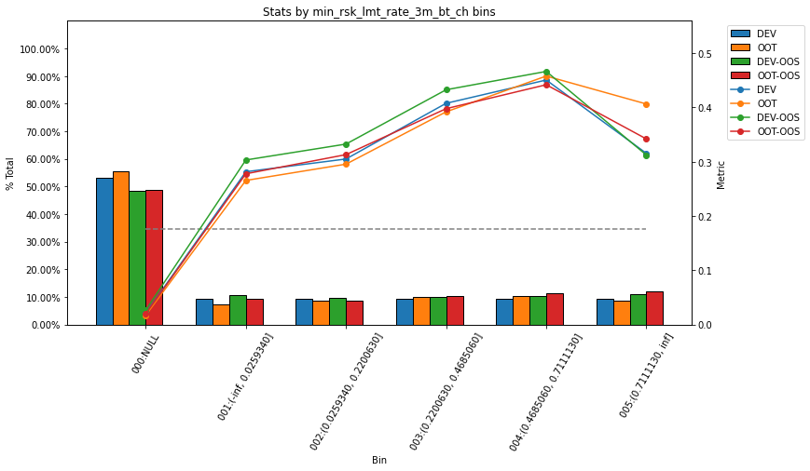
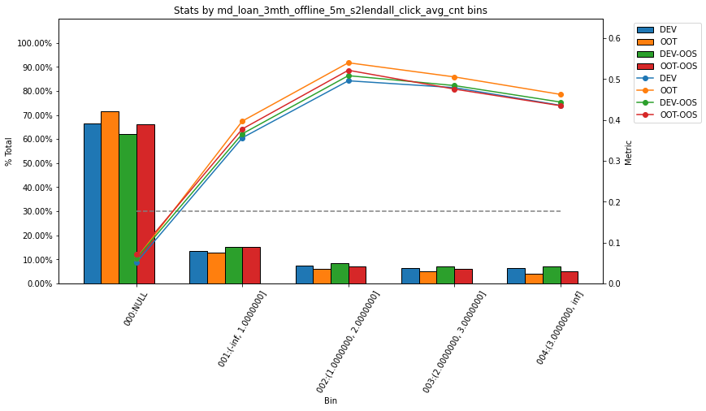
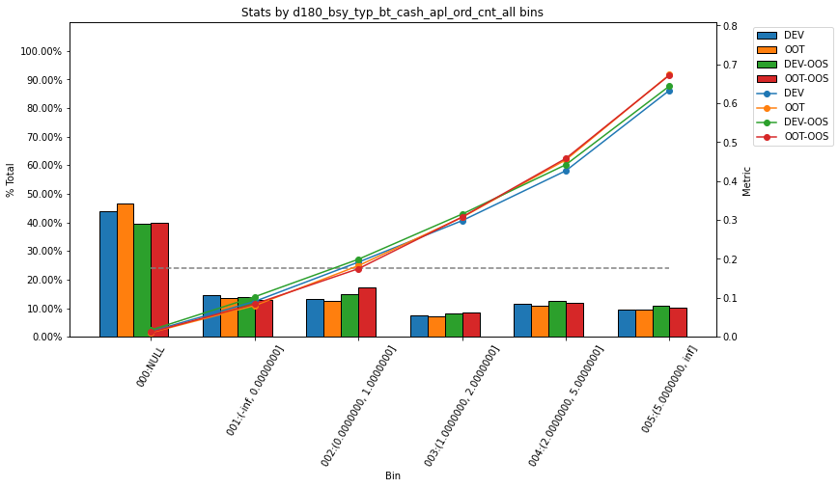

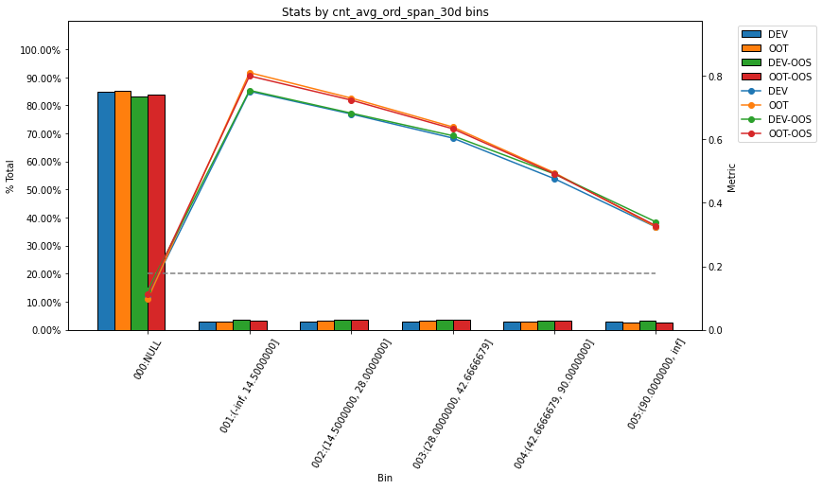
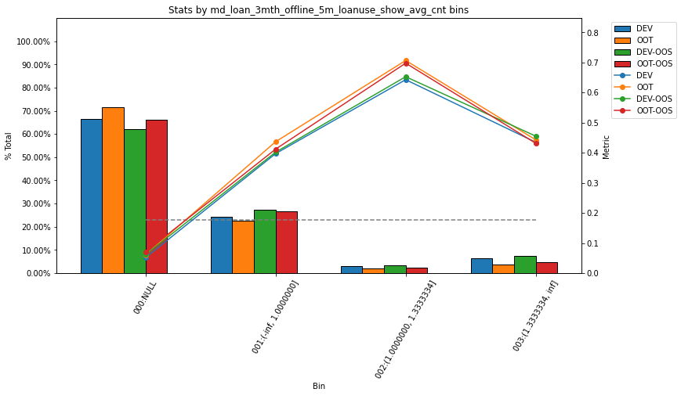
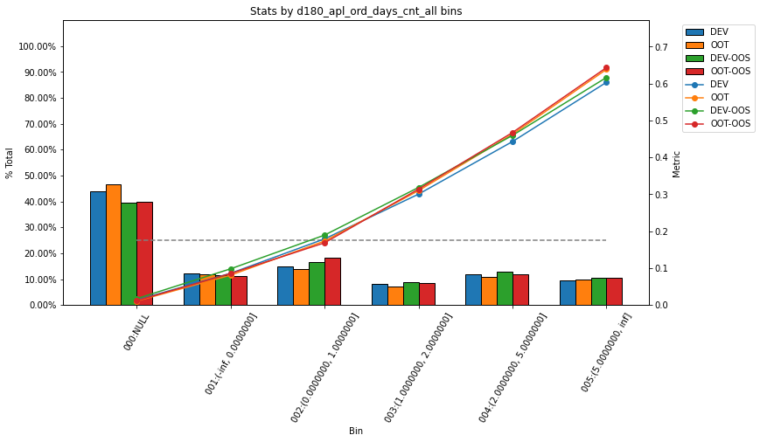

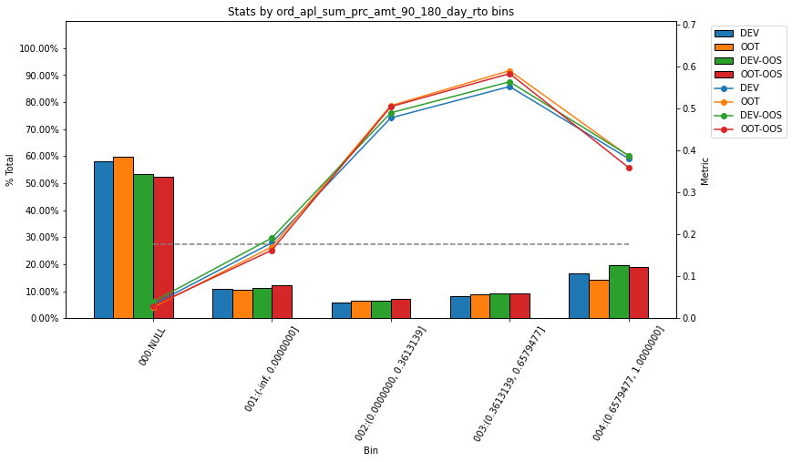
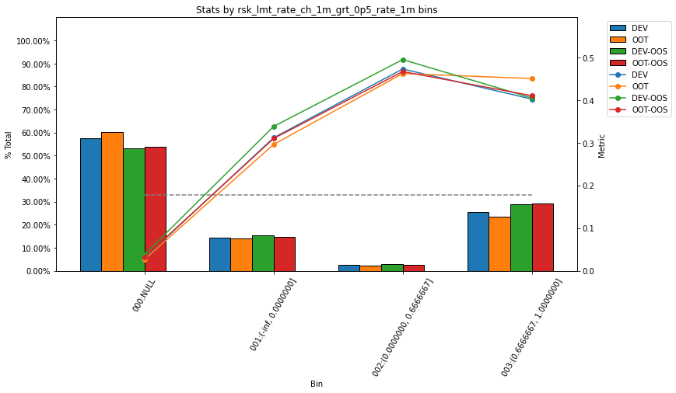
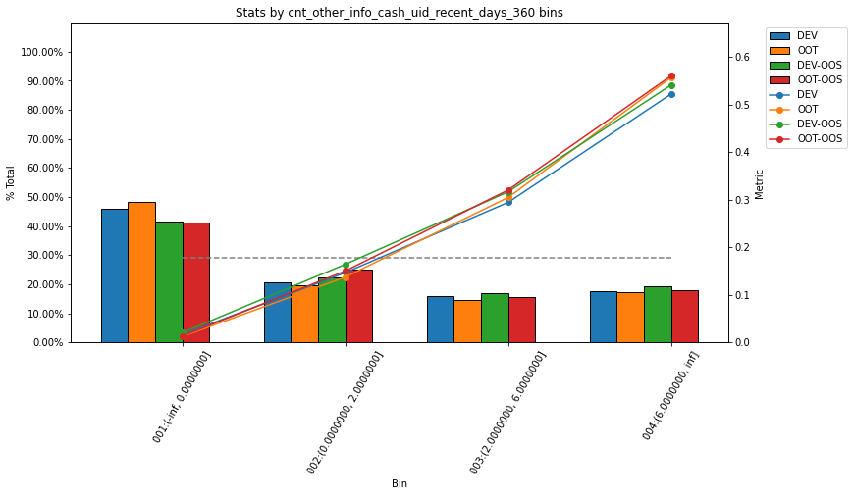

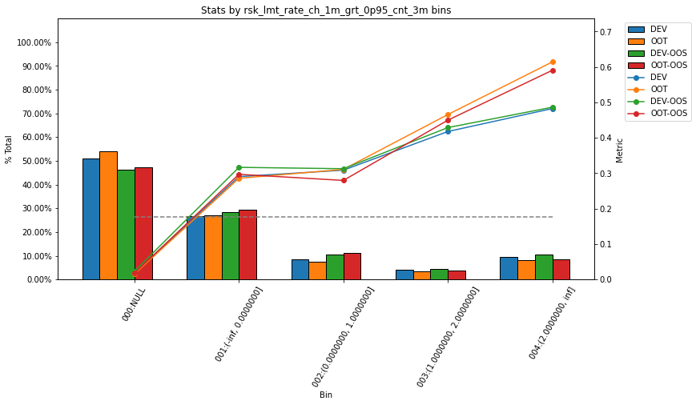
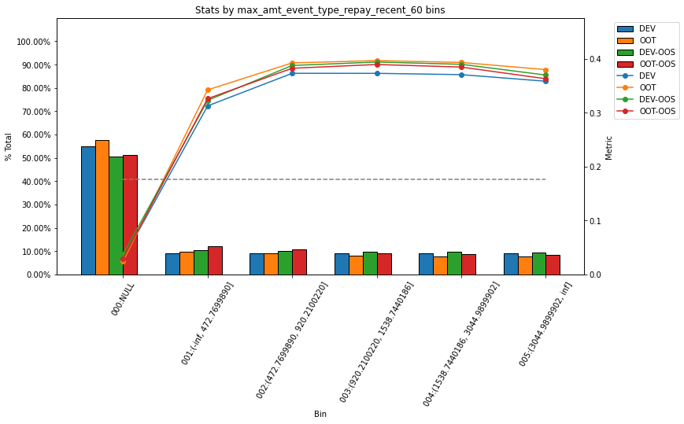
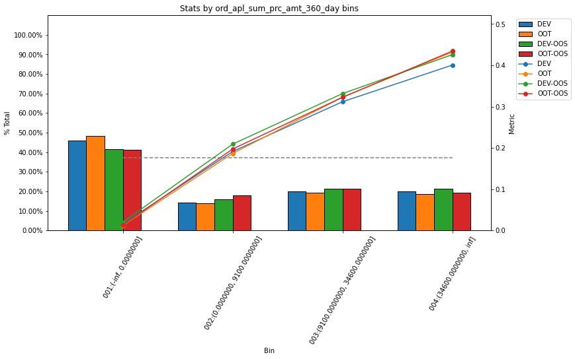

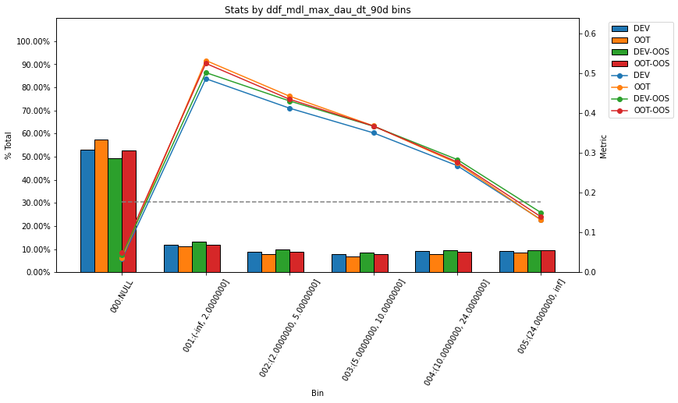
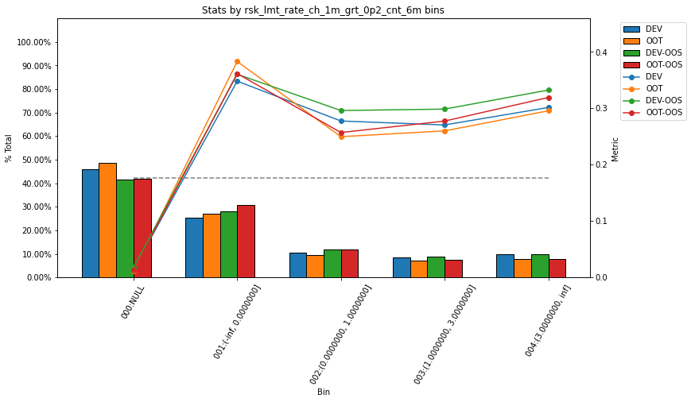
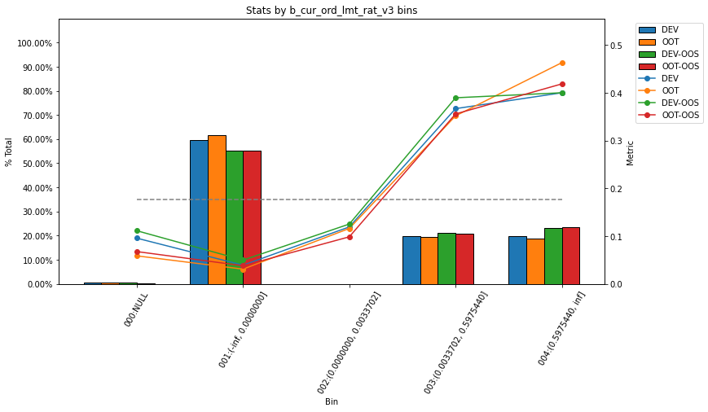

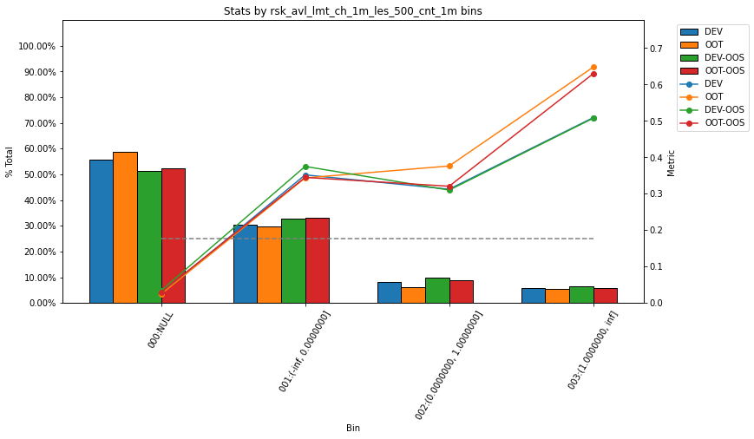
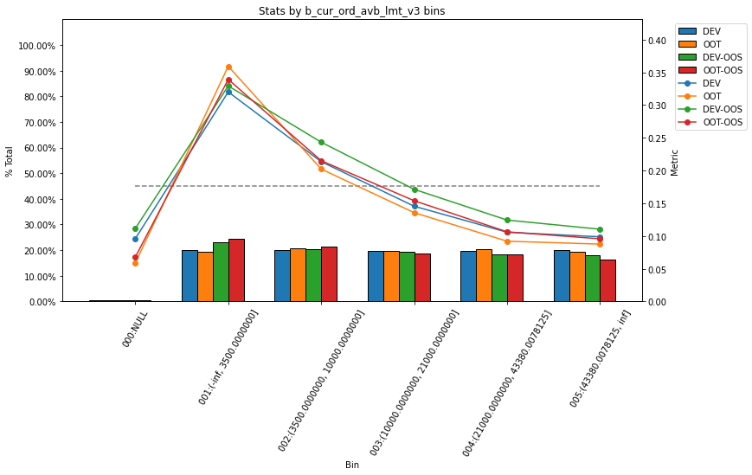
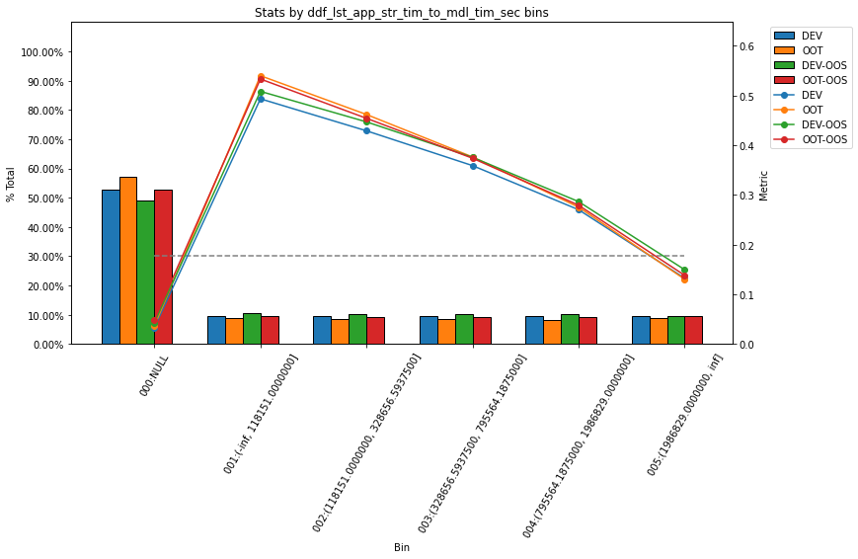

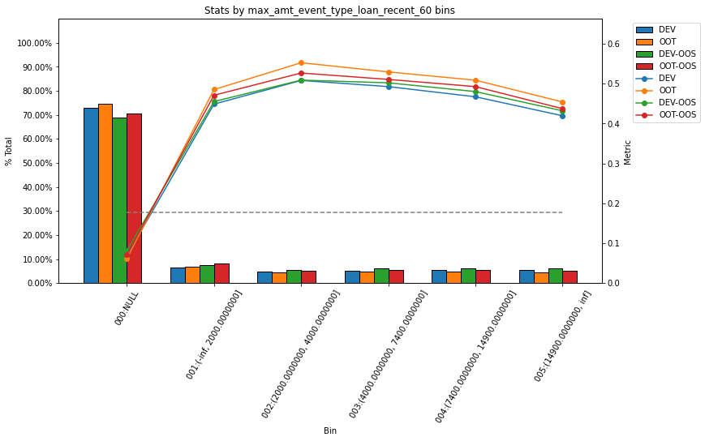
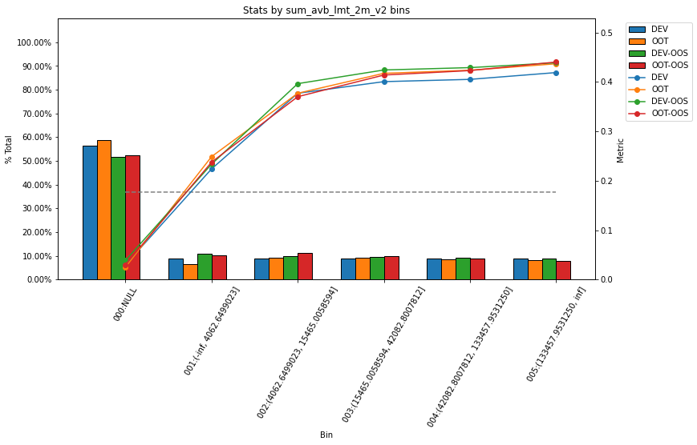

Data1
模型效果

全客群建模模型结果

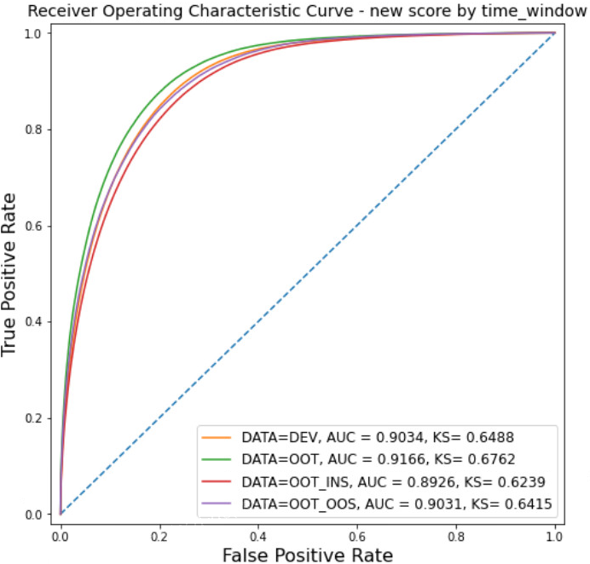

 |  |  |  |  | AUC | KS
 |  |  |  | DEV | 0.9034 | 0.6488
 |  |  |  | OOT | 0.9166 | 0.6762
 |  |  |  | OOT-INS | 0.8926 | 0.6239
 |  |  |  | OOT-OOS | 0.9031 | 0.6415

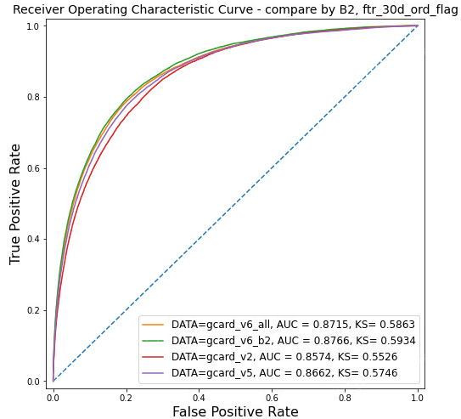
分客群效果对比
老户次新对比 |  |  |  |  |  |  |  |  |  | 流失户对比
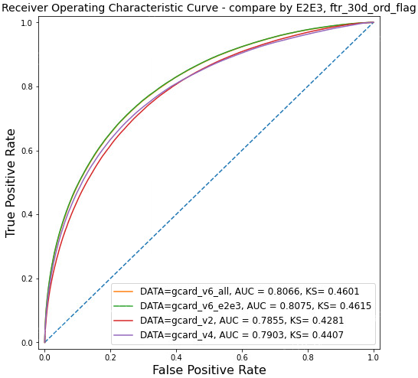

 |  |  |  |  | AUC | KS |  |  |  |  | AUC | KS
 |  |  |  | V6(全客群) | 0.8066 | 0.4601 |  |  |  | V6(全客群) | 0.8715 | 0.5863
 |  |  |  | V6(分客群） | 0.8075 | 0.4615 |  |  |  | V6(分客群） | 0.8766 | 0.5934
 |  |  |  | V2 | 0.7855 | 0.4281 |  |  |  | V2 | 0.8574 | 0.5526
 |  |  |  | V4 | 0.7903 | 0.4407 |  |  |  | V5 | 0.8662 | 0.5746

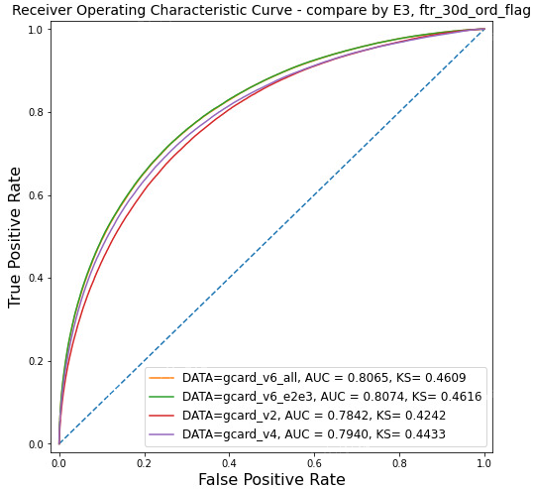
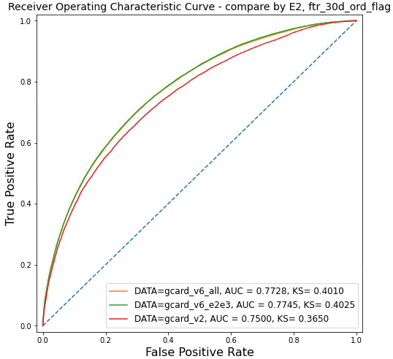
老户客群 |  |  |  |  |  |  |  |  |  | 次新户客群

 |  |  |  |  | AUC | KS |  |  |  |  | AUC | KS
 |  |  |  | V6(全客群) | 0.8065 | 0.4609 |  |  |  | V6(全客群) | 0.7728 | 0.401
 |  |  |  | V6(分客群） | 0.8074 | 0.4616 |  |  |  | V6(分客群） | 0.7745 | 0.4025
 |  |  |  | V2 | 0.7842 | 0.4242 |  |  |  | V2 | 0.75 | 0.365
 |  |  |  | V4 | 0.794 | 0.4433

 | 意愿交叉风险
 | 老户
 | 占比
 | zc_level | 1 | 2 | 3 | 4 | 5 | 6 | 7 | All
 | gcard_v6_all_bin
 | 3 | 1.16% | 5.16% | 7.52% | 10.16% | 1.76% | 6.52% | 1.67% | 33.95%
 | 2 | 1.75% | 5.80% | 6.98% | 8.48% | 1.46% | 6.50% | 2.23% | 33.19%
 | 1 | 1.88% | 6.11% | 6.54% | 7.76% | 1.34% | 6.44% | 2.80% | 32.86%
 | All | 4.78% | 17.07% | 21.04% | 26.39% | 4.56% | 19.46% | 6.71% | 100.00%

 | zc_level | 1 | 2 | 3 | 4 | 5 | 6 | 7 | All
 | gcard_v2_bin
 | 3 | 1.21% | 5.08% | 7.17% | 9.73% | 1.71% | 6.56% | 1.82% | 33.30%
 | 2 | 1.48% | 5.21% | 6.66% | 8.57% | 1.53% | 7.08% | 2.85% | 33.39%
 | 1 | 2.09% | 6.77% | 7.21% | 8.09% | 1.32% | 5.81% | 2.03% | 33.31%
 | All | 4.78% | 17.07% | 21.04% | 26.39% | 4.56% | 19.46% | 6.70% | 100.00%

 | zc_level | 1 | 2 | 3 | 4 | 5 | 6 | 7 | All
 | gcard_v4_bin
 | 3 | 0.89% | 4.70% | 7.43% | 10.42% | 1.84% | 7.03% | 1.89% | 34.18%
 | 2 | 1.72% | 5.91% | 6.98% | 8.40% | 1.46% | 6.54% | 2.38% | 33.39%
 | 1 | 2.15% | 6.39% | 6.64% | 7.63% | 1.26% | 5.93% | 2.43% | 32.43%
 | All | 4.75% | 17.00% | 21.05% | 26.45% | 4.56% | 19.49% | 6.69% | 100.00%

 | 意愿
 | 新版V6
 | zc_level | 1 | 2 | 3 | 4 | 5 | 6 | 7 | All
 | gcard_v6_all_bin
 | 3 | 12.08% | 12.23% | 12.14% | 11.76% | 12.03% | 12.85% | 15.31% | 12.32%
 | 2 | 30.71% | 32.59% | 32.93% | 34.02% | 34.48% | 36.21% | 38.15% | 34.09%
 | 1 | 65.13% | 66.59% | 67.18% | 67.50% | 67.65% | 68.45% | 68.09% | 67.38%
 | All | 39.73% | 38.61% | 36.14% | 35.29% | 35.56% | 39.04% | 44.98% | 37.64%

 | G卡V2
 | zc_level | 1 | 2 | 3 | 4 | 5 | 6 | 7 | All
 | gcard_v2_bin
 | 3 | 13.35% | 13.47% | 13.07% | 12.58% | 12.51% | 14.39% | 17.62% | 13.48%
 | 2 | 30.32% | 31.71% | 31.63% | 33.48% | 35.56% | 38.50% | 44.44% | 34.79%
 | 1 | 61.67% | 62.78% | 63.26% | 64.53% | 65.51% | 67.54% | 70.33% | 64.64%
 | All | 39.73% | 38.61% | 36.14% | 35.29% | 35.56% | 39.04% | 44.97% | 37.64%

 | G卡V4
 | zc_level | 1 | 2 | 3 | 4 | 5 | 6 | 7 | All
 | gcard_v4_bin
 | 3 | 11.99% | 12.32% | 12.83% | 12.64% | 13.26% | 14.49% | 17.30% | 13.29%
 | 2 | 27.58% | 31.44% | 32.75% | 34.60% | 35.54% | 37.92% | 41.33% | 34.46%
 | 1 | 61.31% | 64.92% | 66.17% | 67.25% | 68.09% | 69.30% | 69.73% | 66.77%
 | All | 39.90% | 38.74% | 36.27% | 35.37% | 35.59% | 39.01% | 44.88% | 37.71%

 | 风险
 | 3期金额逾期率
 | zc_level | 1 | 2 | 3 | 4 | 5 | 6 | 7 | All
 | gcard_v6_all_bin
 | 3 | 0.46% | 1.20% | 1.73% | 2.45% | 2.85% | 3.81% | 3.76% | 1.92%
 | 2 | 0.64% | 1.29% | 1.98% | 2.59% | 3.29% | 2.57% | 7.54% | 1.87%
 | 1 | 0.71% | 1.10% | 2.02% | 2.71% | 3.24% | 4.19% | 5.70% | 1.82%
 | All | 0.68% | 1.17% | 1.97% | 2.64% | 3.20% | 3.65% | 5.74% | 1.85%

 | G卡V2
 | zc_level | 1 | 2 | 3 | 4 | 5 | 6 | 7 | All
 | gcard_v2_bin
 | 3 | 0.55% | 1.27% | 1.65% | 2.55% | 3.18% | 3.37% | 4.56% | 1.92%
 | 2 | 0.60% | 1.39% | 2.07% | 2.52% | 3.45% | 3.09% | 6.65% | 1.98%
 | 1 | 0.72% | 1.05% | 2.00% | 2.72% | 3.04% | 4.08% | 5.81% | 1.77%
 | All | 0.68% | 1.17% | 1.97% | 2.64% | 3.20% | 3.65% | 5.71% | 1.85%

 | G卡V4
 | zc_level | 1 | 2 | 3 | 4 | 5 | 6 | 7 | All
 | gcard_v4_bin
 | 3 | 0.23% | 1.31% | 1.97% | 3.06% | 3.16% | 3.71% | 5.05% | 2.24%
 | 2 | 0.70% | 1.43% | 1.87% | 2.36% | 2.79% | 2.74% | 7.43% | 1.87%
 | 1 | 0.71% | 1.03% | 2.03% | 2.64% | 3.47% | 3.92% | 5.61% | 1.75%
 | All | 0.68% | 1.17% | 1.97% | 2.62% | 3.22% | 3.53% | 6.02% | 1.84%

 | 3期人头逾期率
 | zc_level | 1 | 2 | 3 | 4 | 5 | 6 | 7 | All
 | gcard_v6_all_bin
 | 3 | 0.93% | 2.17% | 2.72% | 3.59% | 4.11% | 5.70% | 6.70% | 3.30%
 | 2 | 0.95% | 2.25% | 3.00% | 4.07% | 4.82% | 5.05% | 9.13% | 3.42%
 | 1 | 1.26% | 2.25% | 3.25% | 4.51% | 5.00% | 6.01% | 9.12% | 3.68%
 | All | 1.15% | 2.24% | 3.12% | 4.27% | 4.85% | 5.69% | 8.78% | 3.56%

 | zc_level | 1 | 2 | 3 | 4 | 5 | 6 | 7 | All
 | gcard_v2_bin
 | 3 | 1.03% | 2.06% | 2.69% | 3.83% | 5.04% | 5.52% | 8.33% | 3.39%
 | 2 | 0.85% | 2.41% | 3.12% | 4.11% | 4.62% | 5.63% | 8.85% | 3.64%
 | 1 | 1.26% | 2.21% | 3.20% | 4.43% | 4.93% | 5.76% | 8.83% | 3.56%
 | All | 1.15% | 2.24% | 3.12% | 4.27% | 4.85% | 5.69% | 8.76% | 3.56%

 | zc_level | 1 | 2 | 3 | 4 | 5 | 6 | 7 | All
 | gcard_v2_bin
 | 3 | 1.03% | 2.06% | 2.69% | 3.83% | 5.04% | 5.52% | 8.33% | 3.39%
 | 2 | 0.85% | 2.41% | 3.12% | 4.11% | 4.62% | 5.63% | 8.85% | 3.64%
 | 1 | 1.26% | 2.21% | 3.20% | 4.43% | 4.93% | 5.76% | 8.83% | 3.56%
 | All | 1.15% | 2.24% | 3.12% | 4.27% | 4.85% | 5.69% | 8.76% | 3.56%

 | 1期 金额
 | zc_level | 1 | 2 | 3 | 4 | 5 | 6 | 7 | All
 | gcard_v6_all_bin
 | 3 | 0.18% | 0.49% | 0.82% | 1.02% | 0.97% | 1.51% | 1.68% | 0.81%
 | 2 | 0.24% | 0.53% | 0.99% | 1.11% | 1.86% | 1.09% | 2.52% | 0.82%
 | 1 | 0.34% | 0.41% | 1.00% | 1.20% | 1.50% | 2.11% | 2.27% | 0.83%
 | All | 0.31% | 0.45% | 0.97% | 1.15% | 1.53% | 1.71% | 2.19% | 0.82%

 | zc_level | 1 | 2 | 3 | 4 | 5 | 6 | 7 | All
 | gcard_v2_bin
 | 3 | 0.11% | 0.36% | 0.80% | 1.19% | 1.16% | 1.20% | 2.03% | 0.77%
 | 2 | 0.30% | 0.64% | 1.05% | 0.99% | 1.80% | 1.32% | 2.55% | 0.89%
 | 1 | 0.33% | 0.39% | 0.98% | 1.22% | 1.47% | 2.12% | 2.00% | 0.80%
 | All | 0.31% | 0.45% | 0.97% | 1.15% | 1.53% | 1.71% | 2.19% | 0.82%

 | zc_level | 1 | 2 | 3 | 4 | 5 | 6 | 7 | All
 | gcard_v2_bin
 | 3 | 0.11% | 0.36% | 0.80% | 1.19% | 1.16% | 1.20% | 2.03% | 0.77%
 | 2 | 0.30% | 0.64% | 1.05% | 0.99% | 1.80% | 1.32% | 2.55% | 0.89%
 | 1 | 0.33% | 0.39% | 0.98% | 1.22% | 1.47% | 2.12% | 2.00% | 0.80%
 | All | 0.31% | 0.45% | 0.97% | 1.15% | 1.53% | 1.71% | 2.19% | 0.82%

 | 1期 人头
 | zc_level | 1 | 2 | 3 | 4 | 5 | 6 | 7 | All
 | gcard_v6_all_bin
 | 3 | 0.17% | 0.67% | 0.71% | 1.16% | 0.92% | 1.51% | 2.45% | 0.96%
 | 2 | 0.20% | 0.51% | 0.89% | 1.15% | 1.46% | 1.54% | 1.89% | 0.95%
 | 1 | 0.33% | 0.58% | 1.04% | 1.29% | 1.32% | 1.90% | 2.70% | 1.08%
 | All | 0.28% | 0.57% | 0.96% | 1.23% | 1.32% | 1.75% | 2.43% | 1.03%

 | zc_level | 1 | 2 | 3 | 4 | 5 | 6 | 7 | All
 | gcard_v2_bin
 | 3 | 0.07% | 0.40% | 0.73% | 1.18% | 1.21% | 1.43% | 2.58% | 0.91%
 | 2 | 0.32% | 0.64% | 0.99% | 1.09% | 1.49% | 1.68% | 2.38% | 1.05%
 | 1 | 0.30% | 0.57% | 0.98% | 1.31% | 1.25% | 1.85% | 2.41% | 1.04%
 | All | 0.28% | 0.57% | 0.96% | 1.23% | 1.32% | 1.75% | 2.43% | 1.03%

 | zc_level | 1 | 2 | 3 | 4 | 5 | 6 | 7 | All
 | gcard_v4_bin
 | 3 | 0.00% | 0.70% | 0.76% | 1.35% | 1.02% | 1.64% | 2.66% | 1.07%
 | 2 | 0.26% | 0.54% | 0.94% | 1.12% | 1.43% | 1.50% | 2.51% | 0.98%
 | 1 | 0.31% | 0.57% | 1.01% | 1.27% | 1.32% | 1.89% | 2.50% | 1.05%
 | All | 0.28% | 0.57% | 0.96% | 1.24% | 1.32% | 1.74% | 2.53% | 1.03%

 | 流失户
 | 占比
 | zc_level | 1 | 2 | 3 | 4 | 5 | 6 | 7 | All
 | gcard_v6_all_bin
 | 3 | 0.01% | 0.07% | 0.25% | 0.53% | 1.54% | 15.36% | 16.25% | 34.07%
 | 2 | 0.09% | 0.57% | 1.72% | 2.24% | 5.49% | 17.48% | 6.50% | 34.09%
 | 1 | 2.03% | 4.45% | 5.47% | 3.81% | 5.24% | 8.05% | 2.79% | 31.84%
 | All | 2.13% | 5.09% | 7.44% | 6.58% | 12.26% | 40.89% | 25.54% | 100.00%

 | zc_level | 1 | 2 | 3 | 4 | 5 | 6 | 7 | All
 | gcard_v2_bin
 | 3 | 0.01% | 0.11% | 0.40% | 0.74% | 2.09% | 16.25% | 15.41% | 35.05%
 | 2 | 0.18% | 0.89% | 2.16% | 2.43% | 5.14% | 15.81% | 6.64% | 33.28%
 | 1 | 1.93% | 4.08% | 4.89% | 3.41% | 5.03% | 8.83% | 3.49% | 31.67%
 | All | 2.13% | 5.09% | 7.44% | 6.58% | 12.26% | 40.89% | 25.54% | 100.00%

 | zc_level | 1 | 2 | 3 | 4 | 5 | 6 | 7 | All
 | gcard_v2_bin
 | 3 | 0.01% | 0.11% | 0.40% | 0.74% | 2.09% | 16.25% | 15.41% | 35.05%
 | 2 | 0.18% | 0.89% | 2.16% | 2.43% | 5.14% | 15.81% | 6.64% | 33.28%
 | 1 | 1.93% | 4.08% | 4.89% | 3.41% | 5.03% | 8.83% | 3.49% | 31.67%
 | All | 2.13% | 5.09% | 7.44% | 6.58% | 12.26% | 40.89% | 25.54% | 100.00%

 | 意愿
 | zc_level | 1 | 2 | 3 | 4 | 5 | 6 | 7 | All
 | gcard_v6_all_bin
 | 3 | 0.93% | 1.22% | 1.19% | 0.54% | 0.40% | 0.33% | 0.26% | 0.31%
 | 2 | 1.80% | 1.54% | 1.38% | 1.51% | 1.01% | 0.93% | 1.01% | 1.03%
 | 1 | 8.73% | 7.88% | 7.17% | 7.98% | 6.10% | 7.97% | 11.71% | 7.89%
 | All | 8.41% | 7.08% | 5.63% | 5.18% | 3.11% | 2.09% | 1.70% | 2.97%

 | zc_level | 1 | 2 | 3 | 4 | 5 | 6 | 7 | All
 | gcard_v2_bin
 | 3 | 1.80% | 1.58% | 1.36% | 1.00% | 0.58% | 0.39% | 0.27% | 0.38%
 | 2 | 2.34% | 2.00% | 1.85% | 1.80% | 1.11% | 0.96% | 0.88% | 1.12%
 | 1 | 9.03% | 8.34% | 7.65% | 8.49% | 6.20% | 7.26% | 9.55% | 7.78%
 | All | 8.41% | 7.08% | 5.63% | 5.18% | 3.11% | 2.09% | 1.70% | 2.97%

 | zc_level | 1 | 2 | 3 | 4 | 5 | 6 | 7 | All
 | gcard_v5_bin
 | 3 | 0.00% | 0.00% | 0.92% | 1.08% | 0.62% | 0.41% | 0.23% | 0.35%
 | 2 | 0.00% | 1.76% | 1.34% | 1.20% | 1.11% | 0.83% | 0.99% | 0.97%
 | 1 | 9.79% | 8.43% | 7.14% | 6.43% | 5.84% | 5.90% | 6.35% | 6.83%
 | All | 9.41% | 7.60% | 5.69% | 4.35% | 3.20% | 1.71% | 0.96% | 2.69%

